상품제안서
TUI 메탈벨 3.0 USB | 상품코드: S45260

 |  |  |  |  |  |  | 02-713-8555 | www.synergygift.co.kr
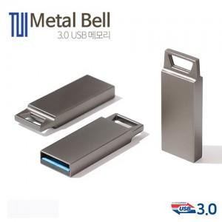

【상세/제작정보】

【인쇄/포장옵션】 | 레이저, 풀칼라 / 포장지포장

【공급단가】 | 수량 | 100~ | 300~ | 500~ | 1,000~ | 3,000~
*VAT별도 | 32G | 8,520원 | 8,310원 | 7,970원 | 7,770원 | 7,560원
 | 64G | 13,630원 | 13,300원 | 12,760원 | 12,430원 | 12,100원

【상품 URL】 | https://www.synergygift.co.kr:443/src/goods_detail.php?gdno=45260

